상품제안서
수복24K금도금 수저 2P (실크케이스) | 상품코드: S12671

 |  |  |  |  |  |  | 02-713-8555 | www.synergygift.co.kr
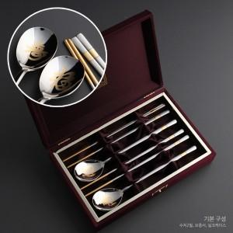

【상세/제작정보】 | 케이스쇄 외부 40,000원 , 내부 30,000원 추가

【인쇄/포장옵션】 | 레이저 / 포장지포장

【공급단가】 | 수량 | 50~ | 100~ | 500~ | 1,000~ | 2,000~
*VAT별도 | 단가 | 24,700원 | 24,320원 | 23,750원 | 22,800원 | 21,850원

【상품 URL】 | https://www.synergygift.co.kr:443/src/goods_detail.php?gdno=3443

